功能说明-排机参数
详细功能设计 |  |  | 设计说明书 | 创建日期 | 2022-05-13 | 创建者 | 孙荣通
项目 |  | APS |  | 修改日期 | 2022-05-13 | 修改者 | 孙荣通
模块 |  | WB排机 |  | Ver. | 1.0
功能 |  | WB排机 | 0
功能说明

[目录]
 | 1 画面概况
 | 2 画面项目概述
 | 3 画面处理概述
 | 3.1 处理流程
 | 3.2 处理说明 |  |  |  |  |  |  | [画面处理概述]

[画面概况]

 |  |  |  |  |  |  |  | [画面1项目概述]

 |  |  |  |  |  |  |  |  | 页面说明：
 |  |  |  |  |  |  |  |  | 1. 查询条件， 厂别带出设置的排机厂别， 下拉显示； 站点下拉显示预设的可排机站点；
 |  |  |  |  |  |  |  |  | 点击查询按钮， 根据录入的查询条件查询对应的排机参数信息列表

 |  |  |  |  |  |  |  |  | 2. 列表分页展示， 可进行编辑、浏览、删除操作

 |  |  |  |  |  |  |  |  | 3. 点击新增， 跳转到排机参数新增页面。

 |  |  |  |  |  |  |  |  | 4. 点击列表修改， 跳转到排机参数修改页面。

 |  |  |  |  |  |  |  |  | 5. 点击列表浏览， 跳转到排机参数浏览页面。

 |  |  |  |  |  |  |  |  | 6. 点击列表删除， 进行删除二次确认删除提示：是否删除当前厂别站点的排机参数？ 选择是， 则进行删除； 否则不删除。

 |  |  |  |  |  |  |  | [画面2项目概述]

 |  |  |  |  |  |  |  |  | 页面说明：

 |  |  |  |  |  |  |  |  | 1. 厂别、站点必录， 选择排机的厂别、站点；

 |  |  |  |  |  |  |  |  | 2. 勾选自动排机时， 自动排机时间/天可修改； 否则清空置灰禁用自动排机时间/天

 |  |  |  |  |  |  |  |  | 3. 机台平衡策略： 数据字典按计划机台数/按最小机台数

 |  |  |  |  |  |  |  |  | 4. 产能平衡策略： 按最大作业数量/按最小作业时长

 |  |  |  |  |  |  |  |  | 选机策略页签说明
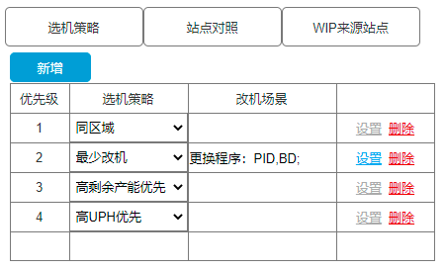
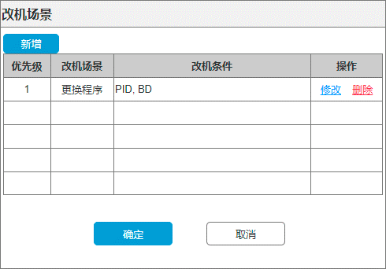
 |  |  |  |  |  |  |  |  | 1. 点击新增， 在列表中新增一行；

 |  |  |  |  |  |  |  |  | 2. 选机策略： 数据字典： 同区域/最少改机/高剩余产能优先/低剩余产能优先/高UPH优先/低UPH优先

 |  |  |  |  |  |  |  |  | 3. 列表每行明细都可以进行删除， 保存时才提交数据库； 当列表明细行的选机策略=最少改机时， 设置按钮亮显可用， 否则禁用。

 |  |  |  |  |  |  |  |  | 4. 点击设置按钮， 弹出改机场景页面， 并带出上次设置的改机场景信息。
 |  |  |  |  |  |  |  |  | 4.1 改机场景 点击新增， 弹出改机条件页面， 在改机条件中选择改机场景（数据字典，此次只设置更换程序）和改机条件数据字典（此次只设置PID和BD两种条件）， 选择改机场景后， 改机条件至少要勾选一个；
 |  |  |  |  |  |  |  |  | 4.2 点击确定， 将对应的改机场景的选择的改机条件进行逗号分隔展示到改机场景页面的改机条件中； 点击取消， 关闭改机条件页面， 保持原改机条件不变；
 |  |  |  |  |  |  |  |  | 4.3 改机场景列表可进行修改、删除操作；
 |  |  |  |  |  |  |  |  | 4.4 点击改机场景列表修改， 弹出改机条件设置页面， 并带入之前设置的改机条件并展示；
 |  |  |  |  |  |  |  |  | 4.5 点击改机场景列表删除， 删除当前改机场景明细行；
 |  |  |  |  |  |  |  |  | 4.6 点击改机场景确定， 将所有改机场景明细行进行拼接， 拼接格式：
 |  |  |  |  |  |  |  |  | 改机场景1： 改机条件1 改机场景2： 改机条件2
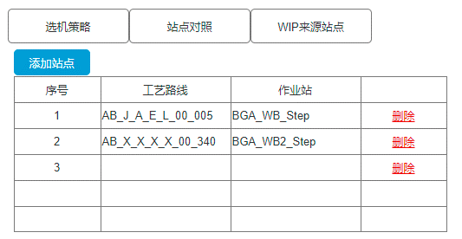
 |  |  |  |  |  |  |  |  | 4.7 点击改机场景取消， 保持原改机场景数据不变。

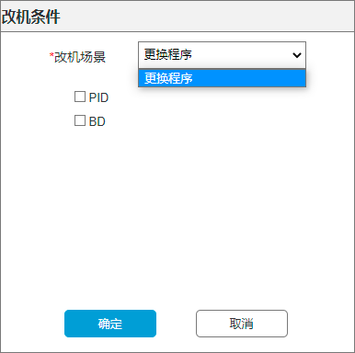
 |  |  |  |  |  |  |  |  | 站点对照页签说明

 |  |  |  |  |  |  |  |  | 1. 点击站点对照， 展示站点对照页面

 |  |  |  |  |  |  |  |  | 2. 点击添加站点， 弹出选择站点页面， 选择当前主表选择的排机站点对应的MES中的工艺站点； 已经选择的站点，需在站点选择页面的勾选，且禁用不能再选择。

 |  |  |  |  |  |  |  |  | 3. 双击明细行或勾选点击确认，将选择的站点信息加载到站点对照页签的列表中， 需校验同一个工艺流程只能设置一个站点；

 |  |  |  |  |  |  |  |  | 4. 点击取消， 关闭选择站点页面；

 |  |  |  |  |  |  |  |  | 5. 列表支持删除功能， 点击删除时， 需要删除列表的当前行， 并重新计算页面的序号排序， 点主表保存时，删除生效。

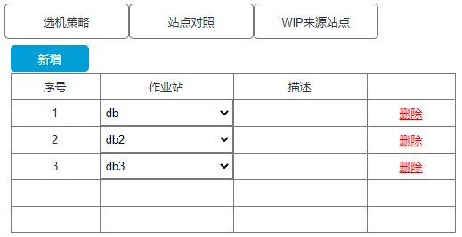
 |  |  |  |  |  |  |  |  | WIP来源站点

 |  |  |  |  |  |  |  |  | 1. 点击新增， 增加明细行

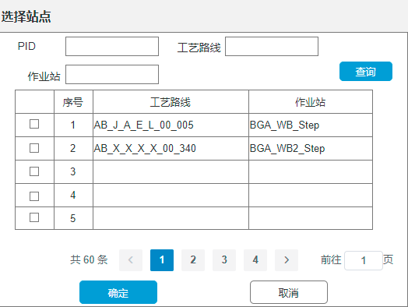
 |  |  |  |  |  |  |  |  | 2. 作业站下拉带出当前预设的WIP来源站点（数据字典， 需区分站点类型如： DB站、 WB站， 便于后期统计DB WIP和WB WIP）
 |  |  |  |  |  |  |  |  | db,db2,db3,db4,db5,db6,db7,db8,dpb2,ec,ec2,ec3,ec4,ec5,ec6,ec7,ec8,wp,wp2,wp3,wb,wb2,wb3,wb4,wb5,wb6,dcc,jscc,dc1,dc2,lcr,ca DB站类型： db,db2,db3,db4,db5,db6,db7,db8 WB站类型： dpb2,ec,ec2,ec3,ec4,ec5,ec6,ec7,ec8,wp,wp2,wp3,wb,wb2,wb3,wb4,wb5,wb6,dcc,jscc,dc1,dc2,lcr,ca
 |  |  |  |  |  |  |  |  | 3. 列表支持删除功能， 点击删除， 需要删除列表的当前行， 并重新计算页面的序号排序， 点击主表保存时， 删除生效。

 |  |  |  |  |  |  |  |  | 保存：

 |  |  |  |  |  |  |  |  | 1. 校验厂别、站点、机台平衡策略、 产能平衡策略必录

 |  |  |  |  |  |  |  |  | 2. 校验选机策略列表不能为空、站点对照列表不能为空、WIP来源站点列表不能为空。

 |  |  |  |  |  |  |  |  | 3. 保存成功，跳转到列表页面， 并提示保存成功； 保存失败， 停留在编辑页面， 并提示具体报错信息。

功能说明-WB排机
详细功能设计 |  |  | 设计说明书 | 创建日期 | 2022-05-13 | 创建者 | 孙荣通
项目 |  | APS |  | 修改日期 | 2022-05-13 | 修改者 | 孙荣通
模块 |  | WB排机 |  | Ver. | 1.0
功能 |  | WB排机 | 0
功能说明

[目录]
 | 1 画面概况
 | 2 画面项目概述
 | 3 画面处理概述
 | 3.1 处理流程
 | 3.2 处理说明 |  |  |  |  |  |  | [画面处理概述]

[画面概况]

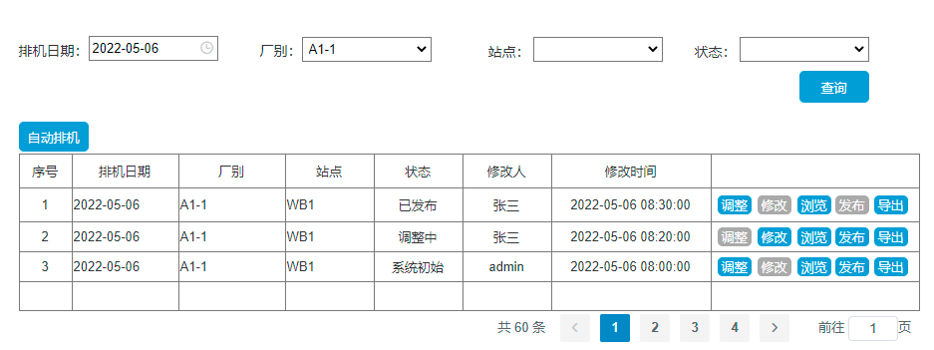

 |  |  |  |  |  |  |  | [画面1项目概述]

 |  |  |  |  |  |  |  |  | 页面初始化
 |  |  |  |  |  |  |  |  | 1. 排机日期默认=系统当前日期， 可进行修改；
 |  |  |  |  |  |  |  |  | 厂别默认为空， 可下拉选择对应的厂别，
 |  |  |  |  |  |  |  |  | 站点默认为空， 可下拉选择排机的站点信息
 |  |  |  |  |  |  |  |  | 状态： 默认为空， 数据字典： 系统初始、调整中、已发布、历史发布
 |  |  |  |  |  |  |  |  | 点击查询， 根据录入的查询条件，查询对应的排机信息。

 |  |  |  |  |  |  |  |  | 2. 点击自动排机， 弹出排机设置页面：
 |  |  |  |  |  |  |  |  | 2.1 默认排机日期=当前日期
 |  |  |  |  |  |  |  |  | 2.2 录入厂别、站点信息
 |  |  |  |  |  |  |  |  | 2.3 排机日期、厂别、站点信息必录，
 |  |  |  |  |  |  |  |  | 2.4 点击确认， 后台自动根据排程引擎进行当前日期、厂别、站点的排程计算。 在同一排机日期、厂别、站点排程未完成时（含手动和自动）， 不能再进行手动排程。
 |  |  |  |  |  |  |  |  | 2.5 因排程引擎计算时间较长， 需要增加进度条展示， 排程完成，关闭弹窗页面， 自动刷新排机查询页面； 否则提示具体错误信息。

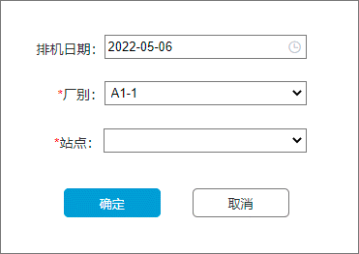
 |  |  |  |  |  |  |  |  | 3. 列表说明：
 |  |  |  |  |  |  |  |  | 3.1 状态为系统初始时， 调整、浏览、发布、导出按钮可用， 其他置灰禁用
 |  |  |  |  |  |  |  |  | 3.2 状态为调整中时， 修改、浏览、发布、导出按钮可用， 其他置灰禁用
 |  |  |  |  |  |  |  |  | 3.3 状态为已发布或历史发布时； 调整、浏览、导出按钮可用， 其他置灰禁用
 |  |  |  |  |  |  |  |  | 3.4 点击调整， 跳转到新增页面， 并将当前页面信息复制到新增页面中展示， 保存时， 新增一笔调整中的排机信息， 原明细行信息不变。
 |  |  |  |  |  |  |  |  | 3.5 点击修改， 跳转到当前行的修改页面， 在原来记录上进行修改
 |  |  |  |  |  |  |  |  | 3.6 点击浏览， 调整到当前行的浏览页面， 禁止修改
 |  |  |  |  |  |  |  |  | 3.7 点击发布，将与当前行同排机日期、同厂别、同站点已发布状态的记录修改成历史发布， 并将当前行的状态修改成已发布， 并刷新当前查询页面信息。
 |  |  |  |  |  |  |  |  | 3.8 点击导出， 根据给定格式导出Excel文件， 具体格式待客户提供。

 |  |  |  |  |  |  |  | [画面2项目概述]

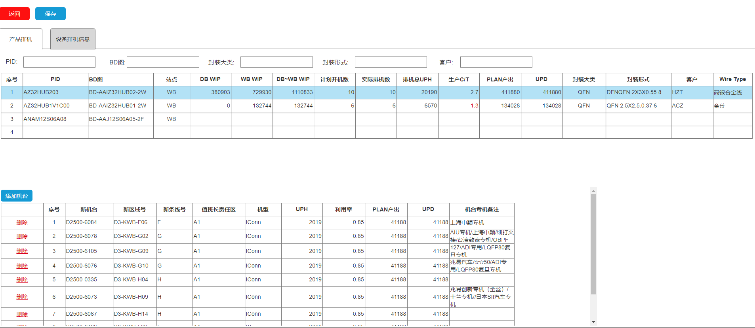
 |  |  |  |  |  |  |  |  | 页面初始化
 |  |  |  |  |  |  |  |  | 1. 调整、编辑、新增进入时， 保存按钮、明细添加机台按钮、删除操作显示可用

 |  |  |  |  |  |  |  |  | 2. 浏览进入时， 保存按钮、明细添加机台按钮、删除操作隐藏

 |  |  |  |  |  |  |  |  | 产品排机页签

 |  |  |  |  |  |  |  |  | 1. 上方展示排机的PID信息， 表头上方文本框录入后回车， 根据录入的条件进行筛选PID列表信息

 |  |  |  |  |  |  |  |  | 2. 根据厂别、站点设置的生产C/T提前天， 若未设置则不处理， 若设置了则PID信息明细行的生产C/T小于设置的提前天时， 需要红色显示对应的时间。

 |  |  |  |  |  |  |  |  | 3. 选中一条PID记录，添加机台可用并在下方列表中展示当前PID排机的机台信息， 否则添加机台按钮禁用， 下方列表清空。

 |  |  |  |  |  |  |  |  | 4. 点击添加机台， 弹出机台开窗页面， 默认包含已排机台勾选；
 |  |  |  |  |  |  |  |  | 4.1 勾选包含已排机台， 则将当前PID可用机台都查询出来
 |  |  |  |  |  |  |  |  | 4.2 不勾选包含已排机台， 则将当前PID可用机台中，还未排机的机台展示。
 |  |  |  |  |  |  |  |  | 4.3 对于已经排到当前PID的机台， 在弹出列表中显示置灰勾选， 禁止选择。
 |  |  |  |  |  |  |  |  | 4.4 选择要添加的机台点击确定或双击要添加的机台， 将对应的机台根据剩余产能进行计算机台的作业时长和作业数量， 并按顺序加载到PID排机机台清单中， 同时对应PID信息行中的实际排机数、排机总UPH、生产C\T、PLAN产出、UPD字段信息。

 |  |  |  |  |  |  |  |  | 5. 点击PID明细行的排机机台列表中的删除， 进行二次提示是否删除当前行， 若确认删除：
 |  |  |  |  |  |  |  |  | 5.1 重新计算页面上的机台序号
 |  |  |  |  |  |  |  |  | 5.2 动态更新对应PID信息行中的实际排机数、排机总UPH、生产C\T、PLAN产出、UPD字段信息。

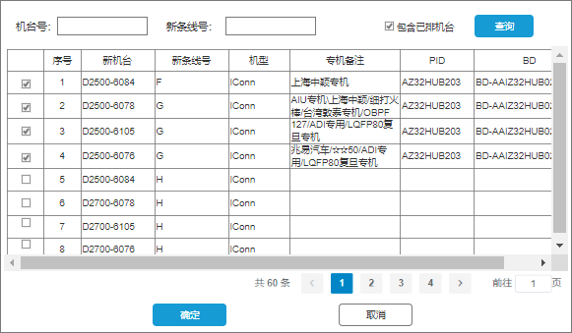
 |  |  |  |  |  |  |  |  | 保存
 |  |  |  |  |  |  |  |  | 1. 所有的调整在点击保存时， 才上抛后台进行保存数据， 每次保存记录排机主表的修改人和修改时间。

 |  |  |  |  |  |  |  |  | 2. 保存时，必须事务一致性。 在提交后， 后台还未回传结果时，进行进度条或蒙版展示， 禁止重复点击保存。

 |  |  |  |  |  |  |  |  | 3. 保存成功 返回列表页面， 并提示保存成功。

 |  |  |  |  |  |  |  |  | 4. 保存失败， 停留当前页， 并提示具体错误信息。

 |  |  |  |  |  |  |  |  | 设备排机信息页签

 |  |  |  |  |  |  |  |  | 1. 根据选择的产品排机页签中的PID信息行中的排机设备清单， 设备维度进行查看设备的排机信息展示， 并按选择PID信息对应设备清单的设备序号排序展示。

 |  |  |  |  |  |  |  |  | 2. 若同一设备存在排多个PID的情况， 新机台好需要使用颜色区分。

 |  |  |  |  |  |  |  |  | 3. 在产品排机页面调整后但未保存时， 设备排机信息页签需要展示当前页面调整后的信息。

